Инструкция
Инструкция по заполнению Формы Мониторинг ПСИ-ШЭ-ОО школьного этапа Всероссийских спортивных игр школьников «Президентские спортивные игры» 2020-2021 учебного года

Для обобщения информации о проведении школьного этапа соревнований «Президентские спортивные игры» в муниципальном образовании, необходимо заполнить таблицу – Мониторинг ПСИ-ШЭ-ОО:

1. Скачайте на компьютер присланные Вам таблицы от общеобразовательных организаций Формы отчета ПСИ-ШЭ-1.

2. Откройте поочередно все присланные отчеты и внесите данные по всем общеобразовательным организациям в Форму Мониторинг ПСИ-ШЭ-ОО (далее Мониторинг).

3. Используйте следующий алгоритм действий:
Ø Скопируйте данные столбцов В, C, D в Форме отчета ПСИ-ШЭ-1 и вставьте в соответствующие столбцы Формы – Мониторинг;
Ø Скопируйте данные столбцов F, G, H, I, J, K, L, M, N, O в Форме отчета ПСИ-ШЭ-1 и вставьте в соответствующие столбцы Форму – Мониторинг.

4. В нижней строке Формы – Мониторинг, в столбцы G, I, K, L впишите обобщенные данные по общеобразовательным организациям муниципального образования.

5. В верхней строке таблицы автоматически формируется итоговый показатель.

6. Скопируйте данные в верхней строке и вставьте через режим специальной вставки в соответствующие столбцы Формы отчета ПСИ-ШЭ-2 (копируем только столбцы зеленого цвета).

Внимание!
· Выбирайте режим специальной вставки.

Режим специальной вставки:
· Выделите ячейку, в которую хотите вставить данные;
· Нажмите правую кнопку «мышки», выберите вставку с числовыми данными «123»;
· Скопированные Вами данные встанут в таблицу без изменений.

7. Заполненную таблицу Формы отчета ПСИ-ШЭ-2 отправьте ответственному в субъекте Российской Федерации.

Пример копирования и вставки данных представлен ниже:
1. Копирование из Формы отчета ПСИ-ШЭ-1

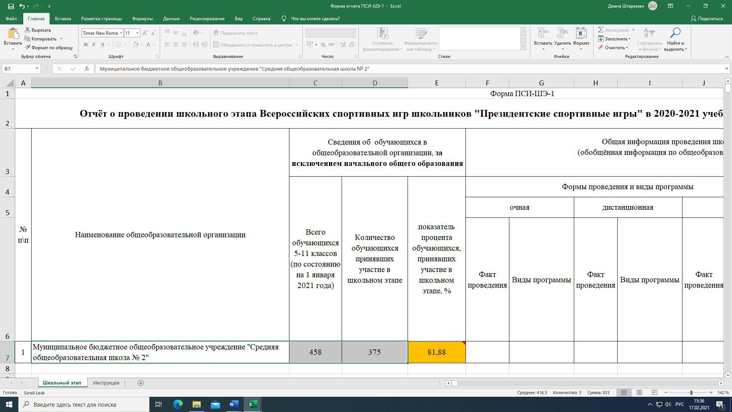

2. Выбор вставки в Форме Мониторинг ПСИ-ШЭ-ОО
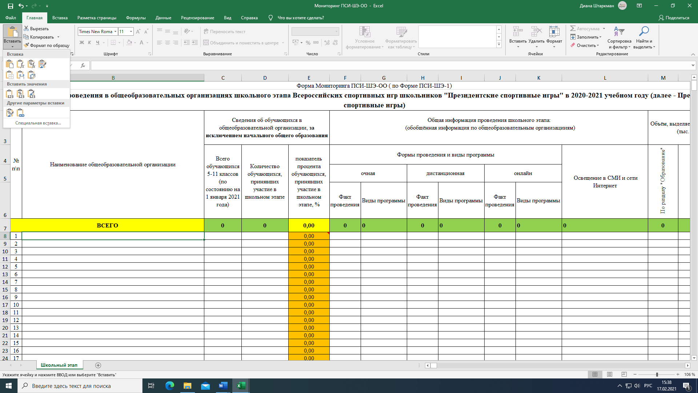
3. Вставка данных в Форму мониторинг ПСИ-ШЭ-ОО

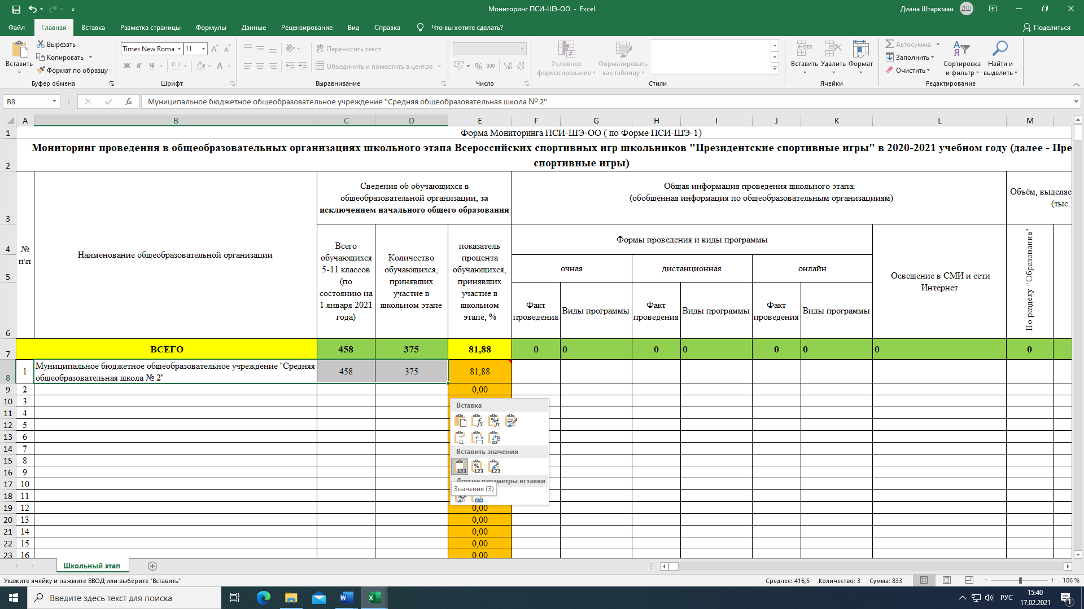

4. Копирование из Формы Мониторинг ПСИ-ШЭ-ОО

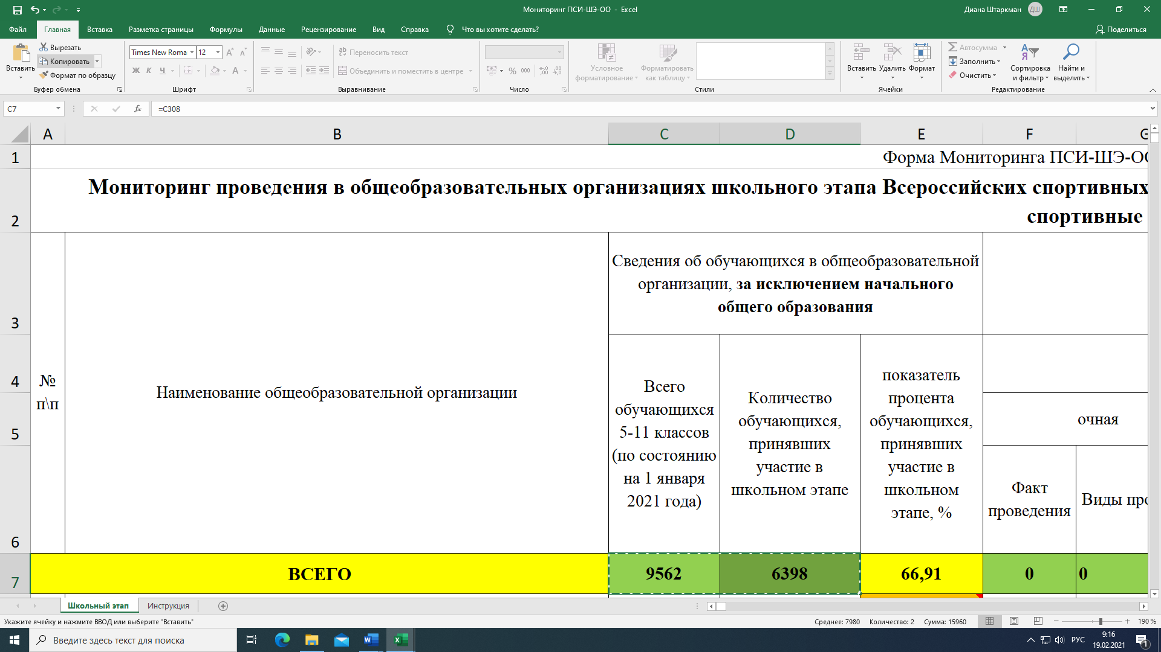
5. Вставка данных в Форму отчета ПСИ-ШЭ-2

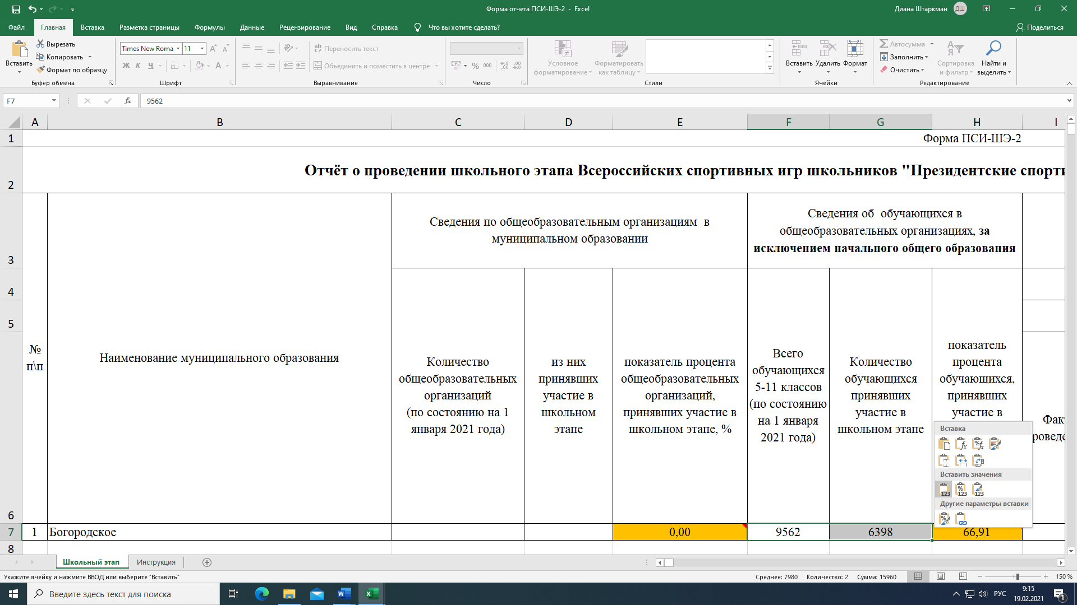

Детально рассмотреть рисунки можно, увеличив масштаб страницы в правом нижнем углу экрана компьютера.

